공통개념
※수치는 변경될 수 있습니다※

 | 1.설치
 | 타워는 평지 타일에만 설치할 수 있다.
 | 설치할 타워를 선택하고 지형 위에 마우스를 올리면 투명한 타워모양과 타워의 크기를 표시한다.
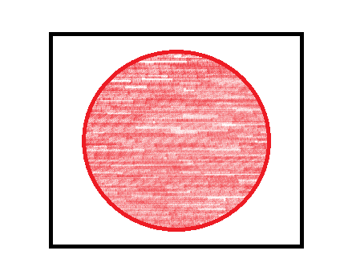
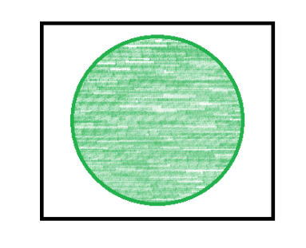
 |  |  |  |  |  |  |  |  |  |  |  |  |  |  | CanBuild
 |  |  |  |  |  |  |  |  |  |  |  |  |  |  | bool |  | 설명 |  |  | 비고
 |  |  |  |  |  |  |  |  |  |  |  |  |  |  | TRUE |  | 지형에 타워가 설치가 가능할 때
 |  |  |  |  |  |  |  |  |  |  |  |  |  |  | FALSE |  | 지형에 타워가 설치가 불가능할 때

 |  |  | 설치할 수 있으면 타워가 투명도가 있는 초록색 |  |  |  |  |  | 설치할 수 없는 지형이면 타워가 투명도가 있는 빨간색

 | 타일이 빨갛게? 장애물이 있다면 장애물을 덮는지? 아니면 타워가 빨갛게?
 | 또한 맵에 타일 그리드가 표시된다.
 | 설치가 가능한 지형에서 마우스를 좌클릭하면 타워가 즉시 설치된다.

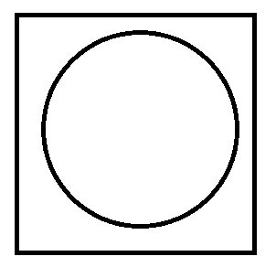
 | 2. 선택
 | 타워 각각은 전부 선택할 수 있다.
 |  |  |  |  |  |  |  |  |  |  |  |  |  | Selected
 |  |  |  | 마우스 포인터가 설치된 타워 위가 아니라 타워가 설치된 땅 기준으로 클릭 판정이다. |  |  |  |  |  |  |  |  |  | bool |  | 설명 |  |  | 비고
 |  |  |  | 타워가 다른 타워를 가리더라도 원하는 타워를 원활히 선택할 수 있게 하기 위함. |  |  |  |  |  |  |  |  |  | TRUE |  | 플레이어가 타워를 선택했을 때
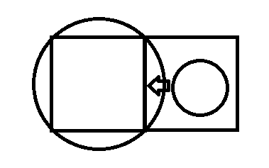
 |  |  |  |  |  |  |  |  |  |  |  |  |  | FALSE |  | 플레이어가 타워를 선택하지 않았을 때 |  |  | 기본상태

 |  |  |  |  |  | 다음과 같은 상황에서 좌클릭을 하게되면 A타워가 아니라 B타워가 선택된다.

 | 원 : 타워
 | 사각형 : 평지 타일 |  |  | 큰 원 : A타워
 |  |  |  | 작은 원 : B타워
 |  |  |  | 화살표 : 마우스 포인터

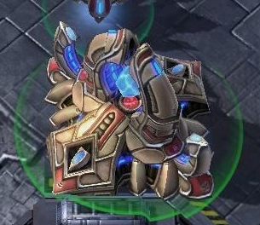
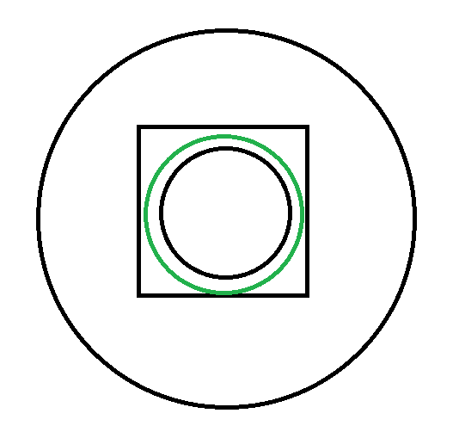
 |  |  |  |  |  |  | 타워가 선택되면 아래 원으로 표시됨
 |  |  |  |  |  |  | 원의 테두리 색은 투명도가 있는 초록색(사진처럼) |  |  |  |  |  |  | 사각형 : 지형
 |  |  |  |  |  |  | 타워의 사거리도 같은 방식의 원으로 표시 |  |  |  |  |  |  | 작은 검은색 원 : 타워
 |  |  |  |  |  |  | 사거리 원의 테두리 색은 투명도가 있는 검은색 |  |  |  |  |  |  | 초록색 원 : 타워가 선택된 것을 표시하는 테두리
 |  |  |  |  |  |  |  |  |  |  |  |  |  | 큰 검은색 원 : 타워의 사거리

 |  |  |  |  |  |  |  |  |  |  | 타워 선택시 나타나는 모양

 | 타워를 두번 연속 클릭하면 클릭한 타워가 있는 7X7블록 내의 같은 타워가 전부 선택됨
 | 타워를 세번 연속 클릭하면 전 맵의 같은 타워가 전부 선택됨
 | 타워를 여러 개 선택할 경우
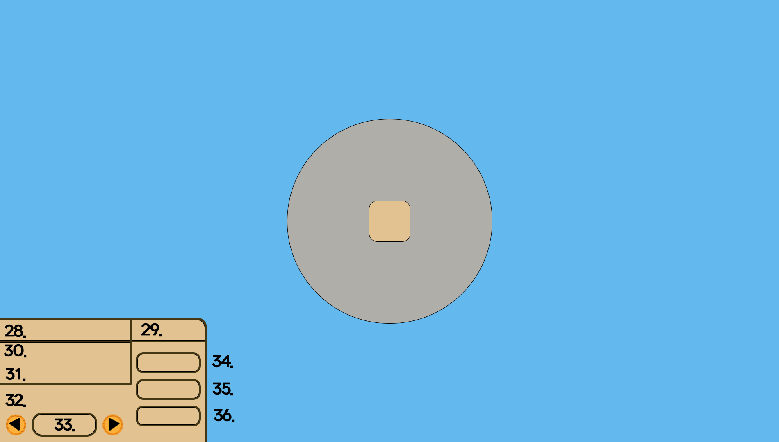
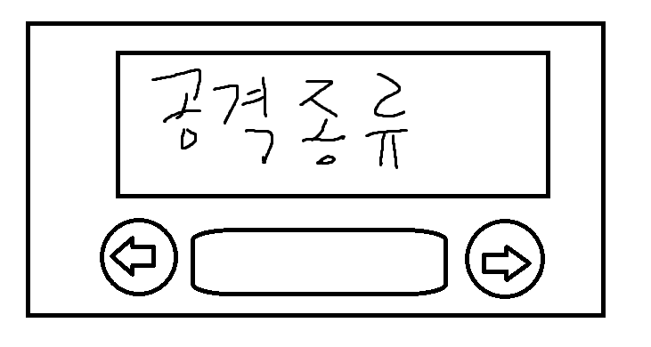

 |  |  | 1. 단일 타워를 선택한 경우 타워 ui |  |  |  |  |  |  |  |  | 2. 여러 개의 타워를 선택한 경우 타워 ui

 | 기존의 타워 ui에서 타겟지정 버튼, 우선적 공격 종류 표시를 제외한 다른 정보는 보여주지 않는다.

 | 타워를 선택했을 때 할 수 있는 상호작용은 다음과 같다.

 | 타워의 상호작용
 | InteractionID |  | InteractionName |  |  | 타입 |  | 설명 |  |  |  |  |  |  |  |  |  |  |  |  | 비고
 | int |  | string |  |  | 타겟 지정 |  | 마우스 포인터가 과녁모양으로 바뀌며 바뀐 상태에서 몬스터 위에 놓고 좌클릭을 하면 몬스터가 타겟으로 지정된다.
 | 1 |  | 타겟 지정 |  |  |  |  | 타겟 지정 버튼이 체력 우선적 공격 버튼으로, 업그레이드 버튼이 방어구 우선적 공격 버튼으로, 타워 이동버튼이 방어력 우선적 공격 버튼으로, 타워 판매 버튼이 취소 버튼으로 바뀐다.
 | 2 |  | 업그레이드 |  |  | 업그레이드 |  | 타워의 스탯이 한 단계 위 단계의 수치로 변한다.
 | 3 |  | 타워 이동 |  |  | 타워 이동 |  | 골드를 (타워 최초 설치 비용 + 업그레이드 하는데 사용한 총 비용) x 0.50 만큼 소모하고 타워를 이동한다.
 | 4 |  | 타워 판매 |  |  | 타워 판매 |  | 타워를 제거하고 골드를 (타워 최초 설치 비용 + 업그레이드 하는데 사용한 총 비용) x 0.60 만큼 제공한다.
 | 5 |  | 체력 우선적 공격 |  |  | 체력 우선적 공격 |  | 방어구를 소유하지 않은 대상을 우선적으로 공격한다.
 | 6 |  | 방어구 우선적 공격 |  |  | 방어구 우선적 공격 |  | 방어구를 소유한 대상을 우선적으로 공격한다.
 | 7 |  | 방어력 우선적 공격 |  |  | 방어력 우선적 공격 |  | 방어력이 제일 높은 대상을 우선적으로 공격한다.

 | 1. 타겟지정
 | 타겟지정 버튼을 누르게 되면
 |  | 마우스 포인터가 과녁모양으로 바뀜
 |  | (마우스 포인터가 바뀐 상태에서 몬스터 위에 마우스 포인터를 놓고 좌클릭을 하면 몬스터가 타겟지정이됨)

 | 타겟지정 규칙
 |  | 1. 타겟 지정 후 사거리 내에 해당하는 대상이 없으면 기존 공격 알고리즘을 따르다 해당되는 대상, 즉 타겟이 사거리에 들어오면 공격대상이 바로 바뀜
 |  | 2. 우선하는 HP의 종류가 전부 소모되면 타겟 변경
 |  | 3. 타겟 지정은 타워당 무조건 한 개(대상 1개, 혹은 우선적 공격 1개)
 |  | 4. 타겟을 지정했을 때 사거리 내에 대상이 들어오기 전에 사망하면 타겟 지정이 풀림

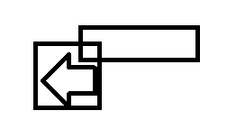
 | 2. 타워 업그레이드(타워 레벨) |  |  |  |  |  |  |  | 업그레이드 버튼에 마우스 포인터를 올렸을 때 |  |  |  |  |  |  |  |  | MouseOn
 |  | 타워의 UpgradeStat을 UpgradeAmount만큼 더한다. |  |  |  |  |  |  |  |  |  |  |  |  |  |  |  | bool |  | 설명 |  | 비고
 |  | 업그레이드는 +0 ~ +5까지 존재한다. |  |  |  |  |  |  |  |  | 정사각형 : 타워 업그레이드 버튼 |  |  |  |  |  |  | TRUE |  | 마우스가 버튼 위에 있으면 설명 툴팁을 표기한다.
 |  | UI 타워 레벨에 업그레이드 수치 표시 (ex : +0) |  |  |  |  |  |  |  |  | 화살표 : 마우스 포인터 |  |  |  |  |  |  | FALSE |  | 마우스가 버튼 위에 있지 않은 상태 |  | 기본상태
 |  |  |  |  |  |  |  |  |  |  | 직사각형 : 필요한 재화량과 업그레이드 수치가 표시되는 툴팁

 | 3. 이동
 |  | 타워를 설치하는데 든 총 비용(설치비용 + 업그레이드 비용)의 50%를 지불하고 타워를 원하는 위치로 이동
 |  | 이동버튼을 누르면 설치된 타워가 설치할때처럼 투명해지지만 기능은 정상 작동한다.
 |  | 타워를 설치할 때 처럼 지형 위에 마우스를 올리면 투명한 타워모양과 타워의 크기를 표시한다.
 |  | 이동이 가능한 곳에서 좌클릭을 하면 이동된 위치에 타워가 즉시 설치되고 기존에 타워가 위치했던 곳에서 타워가 제거된다.
 |  | 타워의 수치는 이동 전,후가 전부 동일
 |  | 이동 버튼을 누르면 맵에 그리드 표시

 | 4. 판매(타워 부수기)
 |  | 타워를 즉시 철거하며 타워를 설치하는데 든 총 비용(설치비용 + 업그레이드 비용)의 60%를 받음

 |  | 타워 판매 버튼에 마우스 포인터를 올렸을 때

 |  |  |  |  | 정사각형 : 타워 판매 버튼
 |  |  |  |  | 화살표 : 마우스 포인터
 |  |  |  |  | 직사각형 : 판매 가격이 표시되는 툴팁

 | 5. 우선적 공격 종류
 | [몬스터의 체력은 체력과 방어구 두 종류, 방어구가 먼저 소모되며 방어력은 퍼센테이지로 들어오는 공격을 감소시킨다.]
 |  | 체력 우선적 공격
 |  | 방어구가 없어 바로 체력에 데미지를 줄 수 있는 몬스터를 공격

 |  | 방어구 우선적 공격
 |  | 방어구를 가진 대상을 우선적으로 공격하며 공격대상의 방어구가 전부 소모되면 방어구를 가진 다른 대상으로 공격 대상이 변경됨

 |  | 방어력 높은 적 우선적 공격
 |  | 방어력이 제일 높은 대상을 공격

 | 3. 공격 또는 능력
 | 기본규칙
 |  | 1. 사거리 내에 가장 먼저 들어온 적을 공격.
 |  | 2. 한번 공격대상이 정해지면 대상이 사망하기 전까지 계속 같은 대상을 공격.
 |  | 3. 공격중에 타겟을 정하면 즉시 타겟으로 공격대상 변경, 혹은 지정한 조건에 맞는 타겟으로 즉시 공격대상 변경
 |  | 4. 사거리 내에 같은 공격 우선순위의 적이 여러 개라면 타워의 중심과 가장 가까운 몬스터를 대상으로 선정
 |  | 4. 사거리 내에 같은 공격 우선순위의 적이 여러 개라면 가장 높은 공격량을 뽑을 수 있는 대상으로 선정(대상의 사거리 내 체류시간, 잔류 체력 고려)
 |  | 5. 몬스터를 공격하면 몬스터에게 타워의 AttackSpecializationID와 Attack을 전달한다. 몬스터가 받는 데미지는 전달한 값을 기반으로 몬스터쪽에서 계산한다.

 | 외 규칙
 |  | 타워의 범위 공격 장소 판정 : 사거리 내에 몬스터가 없다면 가장 먼저 사거리에 들어온 몬스터를 공격하며 사거리 내 몬스터가 여러 종류일 경우 타워와 가장 가까운 몬스터를 대상으로 공격한다.
 |  | 공격할 곳을 선정한 후 (공격할 곳의 중심 + 타워 중심의 거리) / ProjectileSpeed의 시간이 흐른 후 공격 범위 내 몬스터들에게 AttackPropertyID와 AttackStat을 전달한다.
 |  | 스탯 조정 디버프 연산 : 몬스터에게 디버프 상태를 부여하여 디버프를 가진 몬스터는 디버프 대상 스탯과 타워의 Ability를 곱해 원하는 효과를 적용한다.
 |  | 데미지를 주는 디버프 연산 : 몬스터에게 디버프 상태를 부여하여 디버프를 가진 몬스터는 초마다 Ability만큼 데미지를 입는다.
 |  | 타워 버프 연산 : 버프 대상 타워의 Stat을 버프 효과를 주는 타워의 Ability와 합하는 방식

 | 4. 타워 공격속성
 | AttackSpecializationID |  | AttackSpecializationName
 | int |  | string |  |  |  | 타입 |  | 설명 |  |  |  |  |  |  |  |  | 비고
 | 1 |  | 기본 |  |  |  | 기본 |  | 타워의 AttackStat 만큼 몬스터에게 데미지를 준다. |  |  |  |  |  |  |  |  | 공격타워가 아닌 타워는 기본 값을 가짐
 | 2 |  | 체력 특화 |  |  |  | 체력 특화 |  | 체력에 타워의 AttackStat x 1.2 만큼 대상에게 데미지를 준다, 방어구에는 기본 알고리즘과 같다
 | 3 |  | 방어구 특화 |  |  |  | 방어구 특화 |  | 방어구에 타워의 AttackStat x 1.2만큼 대상에게 데미지를 준다, 체력에는 기본 알고리즘과 같다.
 | 4 |  | 방어력 관통 |  |  |  | 방어력 관통 |  | 타워의 Attackstat 만큼 몬스터에게 데미지를 준다. |  |  |  |  |  |  |  |  | 방어력을 0으로 감안하고 데미지 계산
 | 데미지 계산은 몬스터 쪽에서, 타워는 속성 상관없이 Attack과 AttackSpecialization을 전달한다.

 | 5. 타워 타입
 | TowerTypeID |  | TypeName
 | int |  | string |  |  | 타입 |  | 설명 |  |  |  |  | 비고
 | 1 |  | 공격타워 |  |  | 공격타워 |  | 사거리 내 몬스터들에게 데미지를 주는 타워 |  |  |  |  | 투사체가 없어 즉시 데미지를 전달
 | 2 |  | 공격타워(투사체) |  |  | 공격타워(투사체) |  | 사거리 내 몬스터들에게 데미지를 주는타워 |  |  |  |  | 투사체가 존재해 투사체와 몬스터가 접촉 할 시 데미지를 전달
 | 3 |  | 버프타워 |  |  | 버프타워 |  | 사거리 내 타워들에게 버프를 부여하는 타워
 | 4 |  | 디버프타워 |  |  | 디버프타워 |  | 사거리 내 몬스터들에게 디버프를 부여하는 타워 |  |  |  |  | 몬스터의 스탯에 Ability를 곱해 조정하는 방식
 | 5 |  | 채굴타워 |  |  | 채굴타워 |  | 자원을 채굴하는 타워 |  |  |  |  | 자원 타일에만 설치 가능
 | 6 |  | 라인기물 |  |  | 라인기물 |  | 공격로에 설치해서 일회성 기믹을 실행함 |  |  |  |  | 공격로에만 설치 가능

 | 채굴타워 : 자원 타일위에만 설치할 수 있으며 일정 초가 지날 때 마다 골드를 획득하며 자원을 전부 채취하면 자원과 함께 타워도 사라진다. / 크기는 1X1이며 가격은 100골드
 | 라인기물
 | 1. 폭탄
 |  | 공격로 위에만 설치할 수 있으며 몬스터는 폭탄이 설치된 곳을 지나갈 수 있다.
 |  | 몬스터가 폭탄이 설치된 타일을 지나가면 폭탄위에 3초 카운트다운 숫자가 뜨며 숫자가 0이되면 폭팔해 설치된 곳을 중심으로 3X3만큼의 범위에 300의 데미지를 준다.
 |  | 한 웨이브 동안 설치했던 곳에 다시 폭탄을 설치할 수는 없다.
 |  | 크기는 1X1

 | 2.벽
 |  | 공격로 위에만 설치할 수 있으며 몬스터는 벽이 설치된 타일을 지나갈 수 없다.
 |  | 체력은 1000이고 벽이 설치된 타일 앞 타일에 존재하는 몬스터 한 마리당 초당 50의 데미지를 입으며 체력이 전부 감소되면 사라지고 다시 몬스터가 지나갈 수 있다.
 |  | 중간보스에겐 초당 500의 데미지를 받고 보스에겐 초당 1000의 데미지를 받는다.

 | 6. 타워 크기
 | SizeID |  | SizeName
 | int |  | string |  |  | 타입 | 설명 |  |  | 비고
 | 1 |  | 1X1 |  |  | 1X1 | 타워의 크기가 가로 1타일, 세로 1타일
 | 2 |  | 2X2 |  |  | 2X2 | 타워의 크기가 가로 2타일, 세로 2타일
 | 3 |  | 3X3 |  |  | 3X3 | 타워의 크기가 가로 3타일, 세로 3타일

 | 7. 타워 사거리
 | 타워마다 사거리가 다르며 타워의 중심이 원의 중심이고 타워의 range(타일이 기준)만큼의 반지름을 가진 원이 타워의 사거리이다.
 | ex : range가 5일 때 타워의 사거리를 나타내는 원은 원의 중심이 타워이고 원의 반지름이 5타일짜리인 원이다.

 | 8. 타워 데이터 테이블 용어 설명
 | SpeedStat : 타워의 초당 공격 횟수
 | Upgrade : 적힌 수식을 타워의 Stat에 적용
 | Range : 타워의 중심을 기준으로 Range 만큼의 타일 개수 크기의 반지름을 가진 원의 크기가 사거리가 된다.
 | ProjectileSpeed : 타워의 공격 투사체 속도

타워종류
타워 종류
번호 | 타워 이름 | 기능 | 비고
1 | 화살타워 | 단일 대상에게 Attack만큼 초당 Speed번씩 데미지를 줌
2 | 모래시계타워 | 사거리 내 적들에게 디버프 부여, 디버프는 몬스터의 이동속도XAbility 적용 | 사거리를 벗어나면 디버프 해제, 중복적용 불가
3 | 독타워 | 사거리 내 적들에게 영구적으로 초당 Ability만큼의 데미지를 주는 디버프 부여 | 사망할 때까지 지속됨, 중복적용 불가
4 | 화염방사타워 | 타워의 가운데가 중심이고 중심각이 60°이고 반지름이 3타일인 부채꼴 모양 안의 적들에게 Attack만큼 초당 Speed번씩 데미지를 줌 | 범위 안에 있는 적은 전부 피격판정
 |  | 사거리 내 같은 우선순위의 몬스터가 여러 개일 경우 타워의 중심에서 가장 가까운 몬스터를 대상으로 범위공격
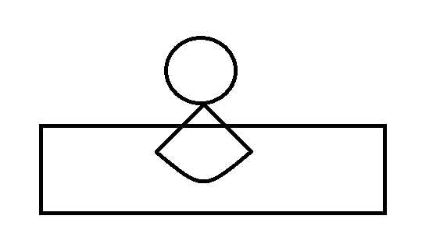

5 | 적색보석타워 | 사거리 내 타워들의 Attack이 Ability만큼 증가(대상 타워의 Attack + 적색보석타워의 Ability) | (구) 공격력 버프 타워
6 | 녹색보석타워 | 사거리 내 타워들의 Speed이 Ability만큼 증가(대상 타워의 Speed + 녹색보석타워의 Ability) | (구) 공격속도 버프 타워
7 | 레이저타워 | 공격로에 그림처럼 레이저 공격을 함, 빨간 직사각형의 범위만큼 앞에서 뒤로 긁음
 |  | 레이저의 기동 범위(빨간 직사각형)의 폭은 1타일, 길이는 Ability(1이 1타일), 전체를 공격하는데 걸리는 시간은 1초
 |  | 피격판정인 레이저는 기동 범위의 첫번째 타일부터 마지막 타일까지 같은 속도로 지나감
 |  | 기동 범위의 마지막 타일에 레이저가 닿았을 때 공격 쿨타임이 돌기 시작함
 |  | 레이저에 닿은 몬스터에게 Attack만큼 데미지를 줌 | 레이저에 닿는 모든 몬스터에게 데미지를 줌
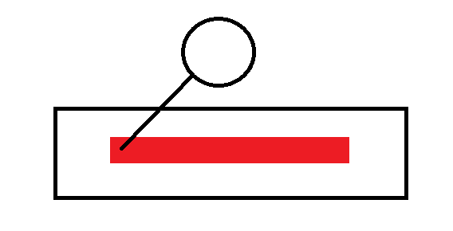

8 | 채굴타워 | 자원채취 | 자원 타일에만 설치 가능
9 | 미사일타워 | 지정한 공격 대상이 있는 위치로 미사일을 쏨 | 범위 안에 있는 적은 전부 피격 판정
 |  | 공격위치와 타워 중심사이 거리 / Projectile 만큼의 시간이 흐른 후 공격 위치에 타일 1개의 길이를 반지름으로 갖는 원만큼 공격한다.
 |  | 범위 안에 있는 적들에게 Attack만큼의 데미지를 줌
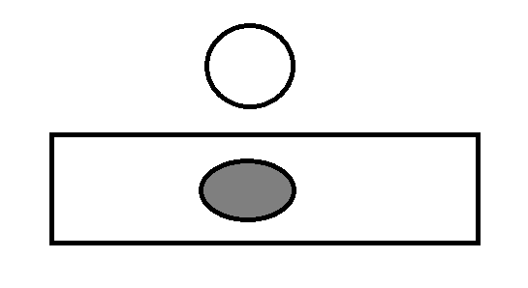

10 | 전기충격기타워 | 공격 대상과 앞 뒤로 인접한 적을 추가로 공격하는 전기충격 공격 실행
 |  | 공격 대상들에게는 Attack만큼의 데미지를 주고 대상의 수는 Ability의 수이다.
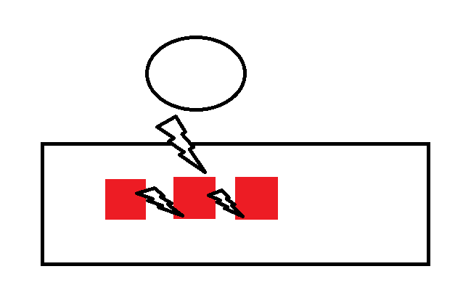

11 | 벽 | 공격로에만 설치가 가능한 기물
 |  | 1000을 체력으로 가지며 몬스터의 이동진로를 가로막는다.
 |  | 타워 앞 한 블록에 있는 몬스터 한 마리당 초당 50의 체력이 감소한다. | 중간 보스는 초당 500, 보스는 초당 1000
 |  | 진로가 막힌 몬스터들은 타워 앞에 모이게 된다 (겹치기)
 |  | 업그레이드, 판매, 이동이 불가능하다.
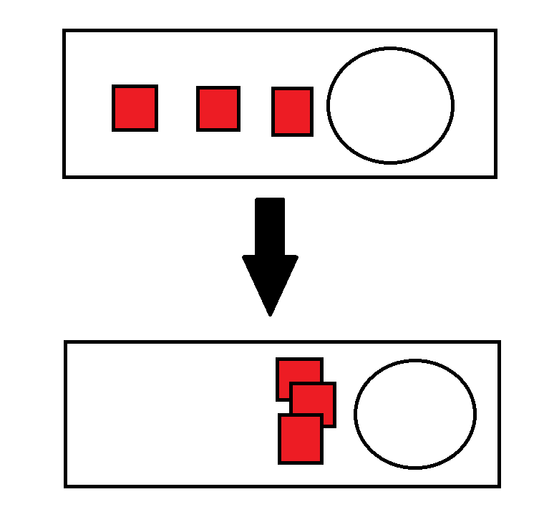

12 | 폭탄 | 공격로에만 설치가 가능한 타워
 |  | 설치된 타일에 적이 들어오면 3초뒤 3X3크기로 폭발해 범위 안에 몬스터들에게 300만큼 데미지를 준다.
 |  | 폭발하고 나면 타워는 자동으로 사라지며, 설치했던 타일에는 그 웨이브 동안 다시 폭탄타워를 설치할 수 없다.
 |  | 업그레이드, 판매, 이동이 불가능하다.
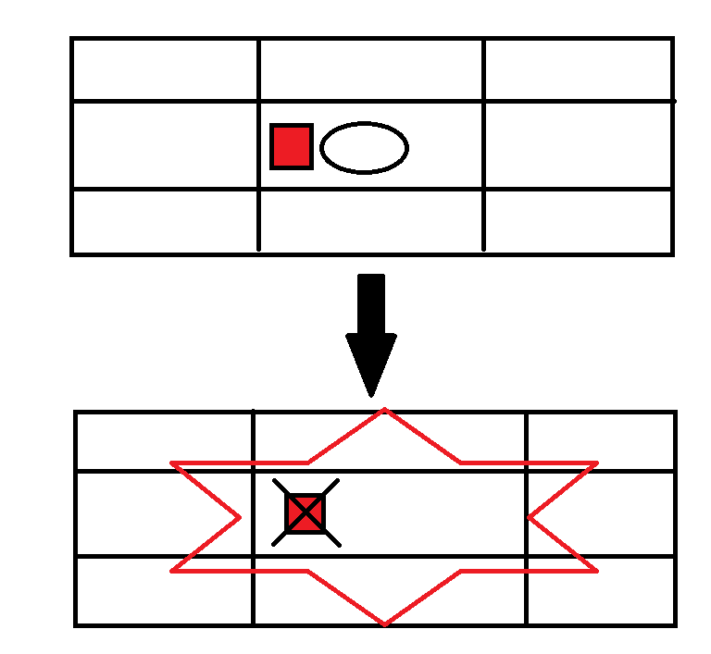

13 | 개틀링건타워 | 단일 대상에게 Attack만큼 초당 Speed번씩 데미지를 줌 | 화살 타워와 동일 알고리즘
14 | 대포타워 | 단일 대상에게 Attack만큼 초당 Speed번씩 데미지를 줌 | 화살 타워와 동일 알고리즘

